校审原则
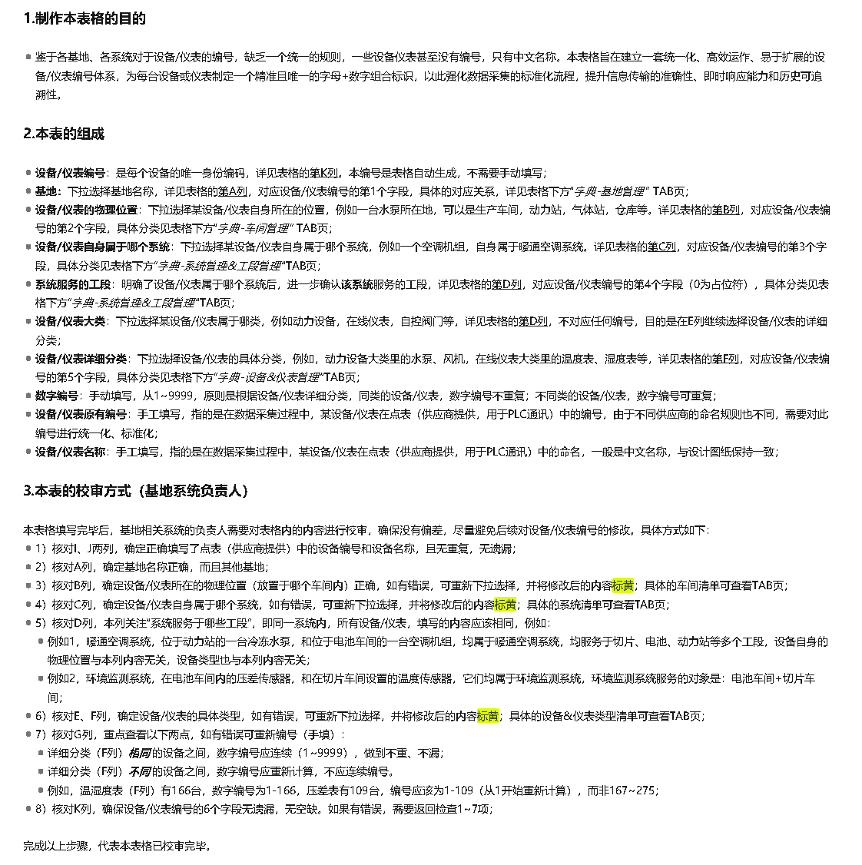

数据采集示例
序号 | 说明 | 截图
1 | 1）一个储罐内部的压力，设定编码时，设备类型应选择“容器罐/槽/池)”，对应代码是V，测量参数是（罐内压力），而不是选择“压力表”； 2）液位等罐体内部的参数同理，对应代码是V，测量参数是（罐内液位），而不是选择“液位计”； 3）罐体外部的管道上设置了一个压力表，应单独设置编号，对应代码是PT，而非V； 4）罐体外部的阀门/泵/流量计等，应单独设置编号，对应代码是UV/P/FT等； | 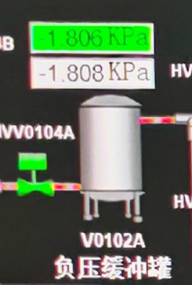 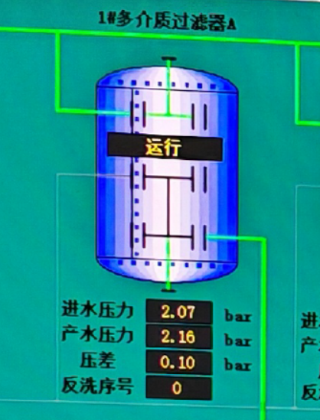
2 | 1）反应池内部设置搅拌机，同时测量其内部液体的pH，设定编码时，设备类型应选择“反应器罐/槽/池”,对应代码是R，测量参数是搅拌器（电压、电流、频率、本地/远程、在线状态），pH值等； 2）而不是单独选择“pH计”，或“搅拌器”这样的设备； 3）液位等参数同理（）； 4)反应池外部的阀门/泵/流量计等，应单独设置编号，对应代码是UV/P/FT等； | 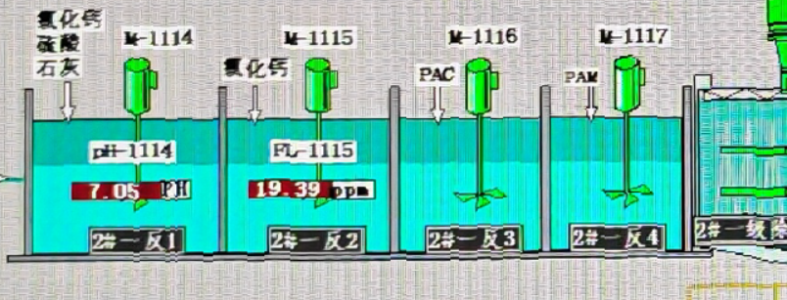
3 | 1）电表、水表、燃气表这类计量仪表的系统范围，应根据其负责测量的区域确定； 2）假设2块电表（电表A和电表B），其中电表A计量的是暖通空调系统的耗电量等参数；电表B计量的是高压/低压变压器的耗电量等参数； 3）则设定编码时，电表A应选择“暖通空调系统”，电表B应选择“配电系统”；
4 | 设备/仪表在选择车间时，应选择该设备/仪表所在系统（如暖通空调系统）所服务的车间，而非该设备/仪表位于的车间； 例如，暖通空调系统里的一台冷冻水泵，其所在低温系统供应了切片一期车间，则填写本表时选择“切片一期”； 如果该冷冻水泵所在低温系统供应了两个或更多的车间，则填写本表时选择“多个” | 
5 | 某低温冷水机组，位于动力站内，如何定义？ 1）设备/仪表自身属于哪个系统：暖通空调系统； 2）该系统服务的车间：可以是电池1车间，或动力站，或仓库，或电池1+动力站（多选，同时服务于多个仓库或多个动力站时，只填写一个即可）； 2）车间所属的工段：可以是电池，或组件，或多选；

7
8
9
10
11
12
13
14
15
16
17
18
19

